Sheet1
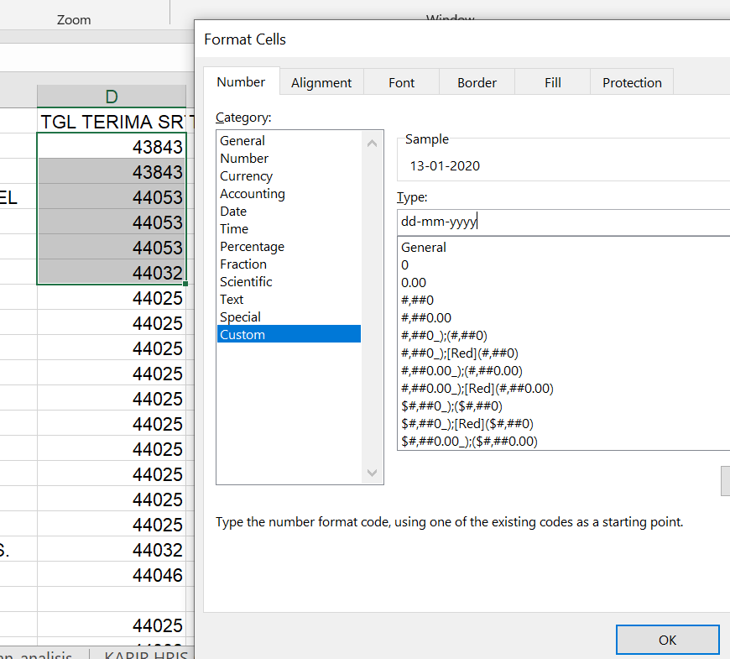
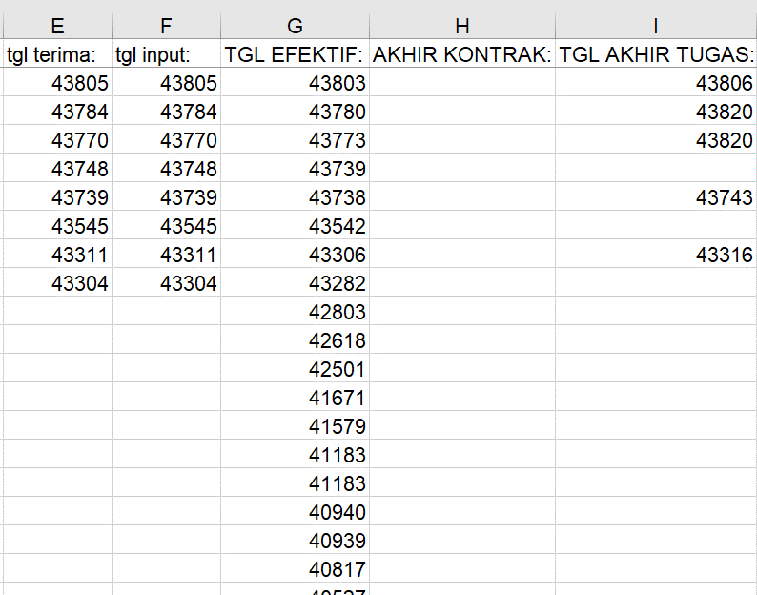
No | Issue | Screenshoot
1 | Data access tanggal tidak sesuai format dan tidak lengkap
 | Bisa di convert dengan format cell dd-mm-yyyy

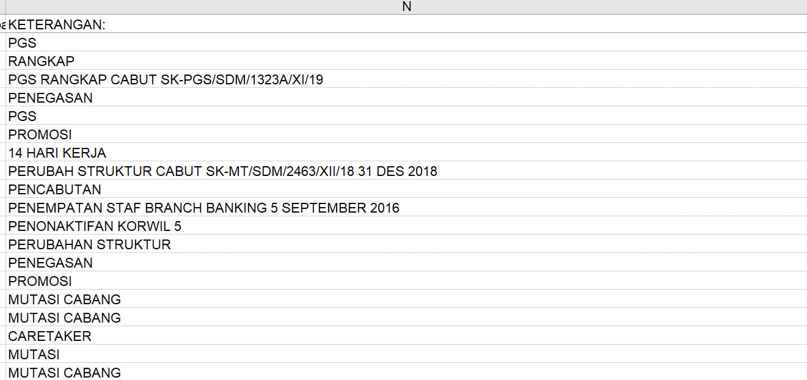
2 | Data Access Keterangan berbentuk free text, tidak sesuai dengan format template upload
 | Mohon di bantu maping untuk sesuai dengan ketegori pada aplikasi
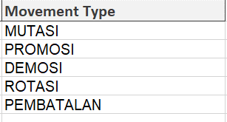
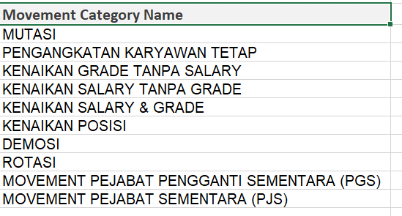

3 | Data Access dan HRIS tidak ada kantor dan posisi "sebelum(before)"

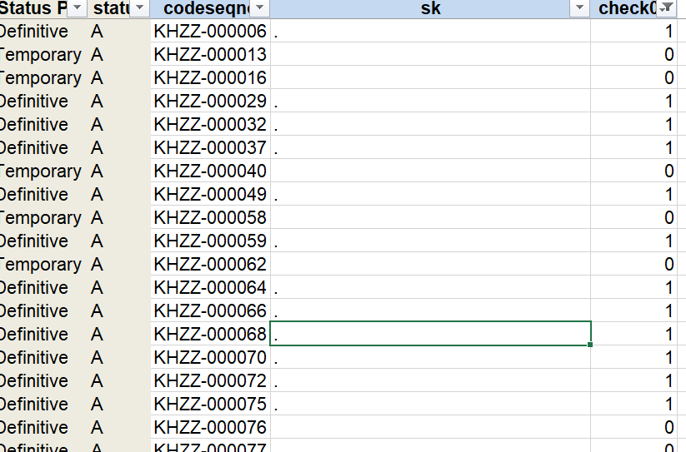
4 | Mohon Konfirmasi untuk SK yang panjangnya kurang dari < 10, di anggap valid atau tidak

 | Untuk menggabungkan data HRIS dan access dibutuhkan SK yang valid (sama), jika SK kosong
 | maka dianggap data berbeda.

